사업자정보
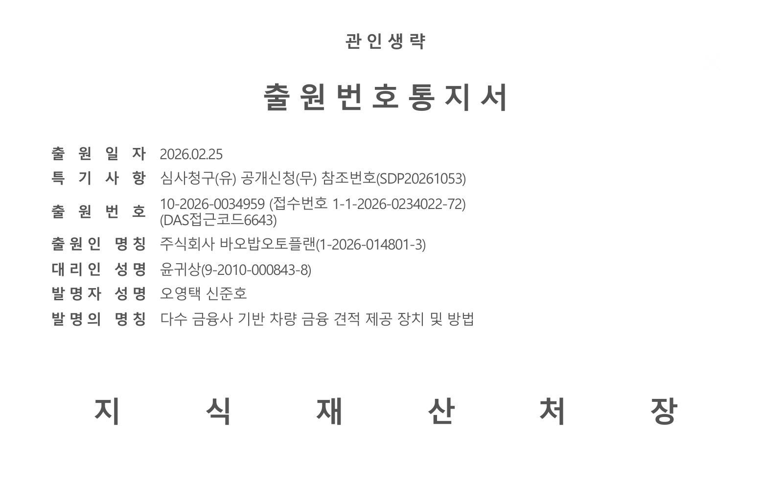
1. 법인 사업자 : 주식회사 바오밥오토플랜
 | - 업종 : 변경 진행 중 (데이터베이스 및 온라인정보제공업, 전자상거래 소매 중개업, 소프트웨어개발 및 공급업, 그 외 기타 정보 서비스업, 구매대행업)
 | - 매출 : 25년 1천만원 / 26년 2월부터 매출 일부 이관 작업 중 (2월 7천만원 / 3월 8천만원 예상 / 4월 이후 매월 1억~)

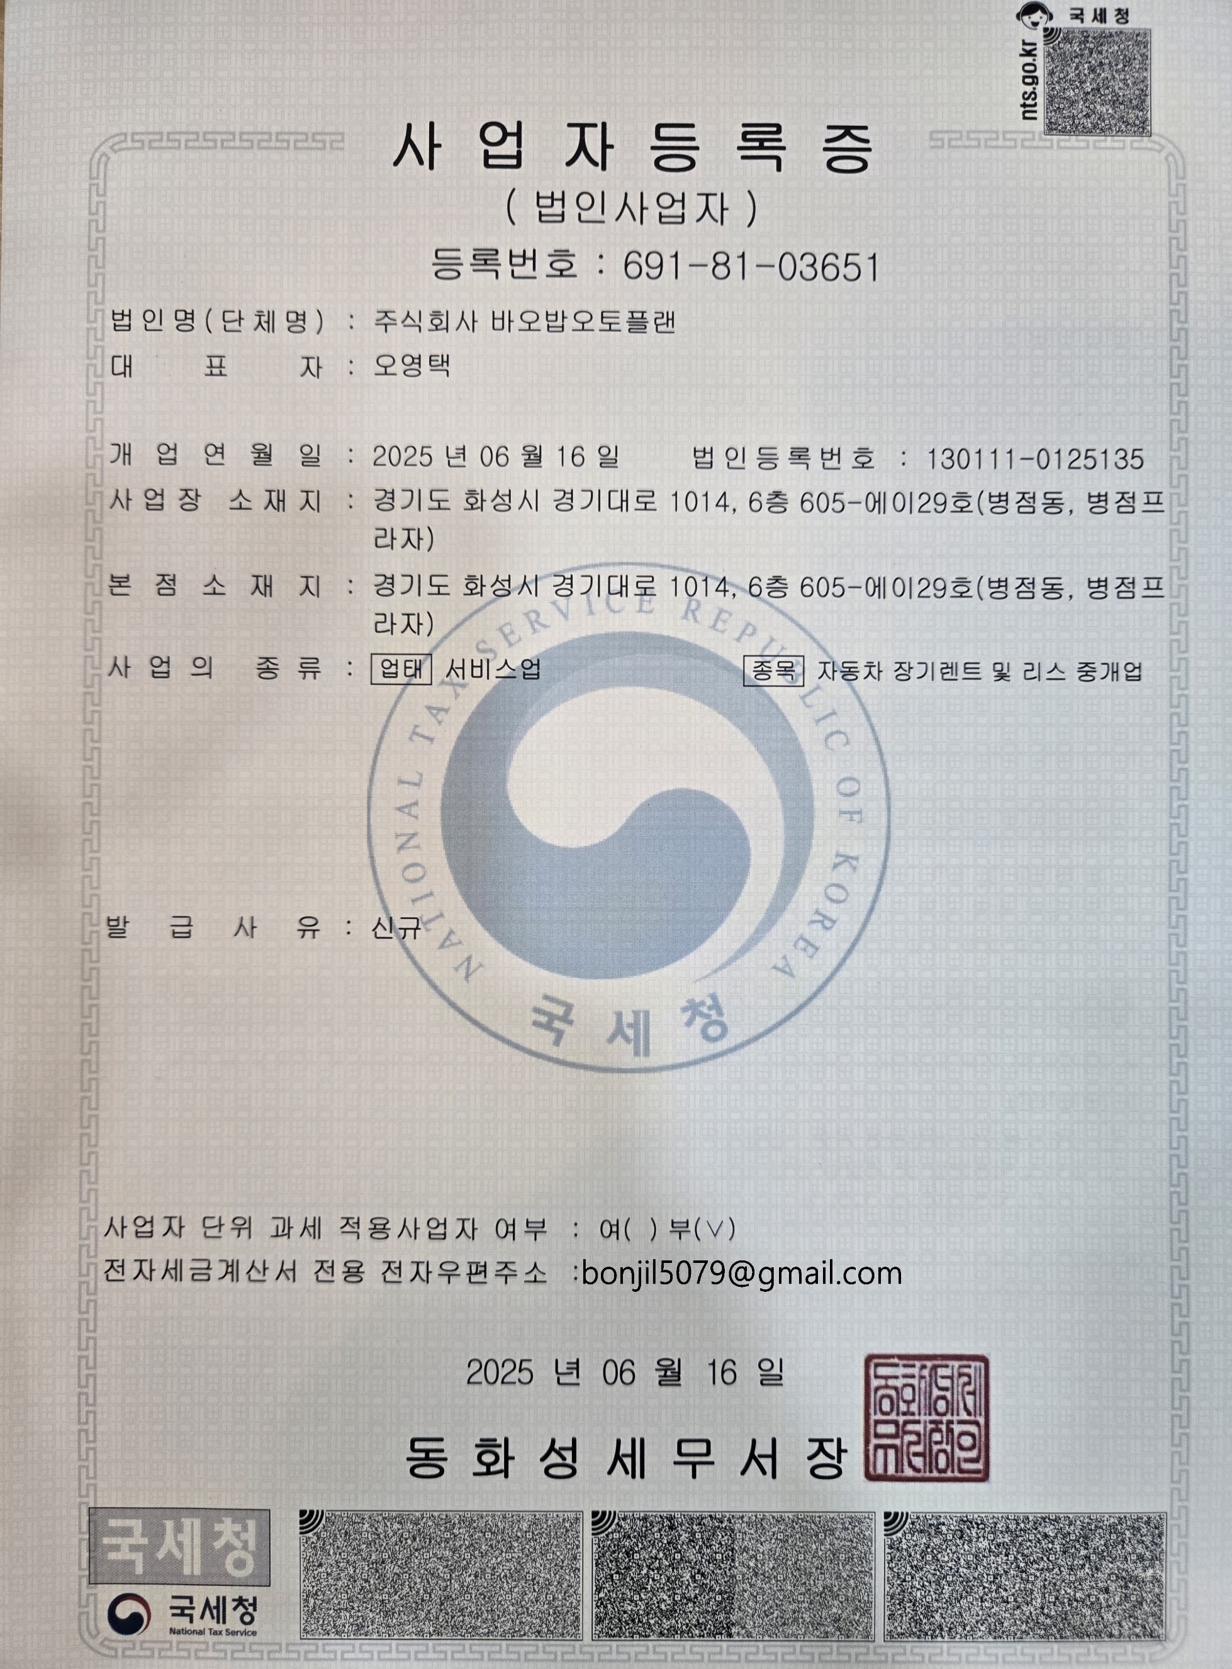

2. 개인 사업자 : 바오밥오토플랜
 | - 매출 : 25년 2억 / 26년 현재까지 5천만원

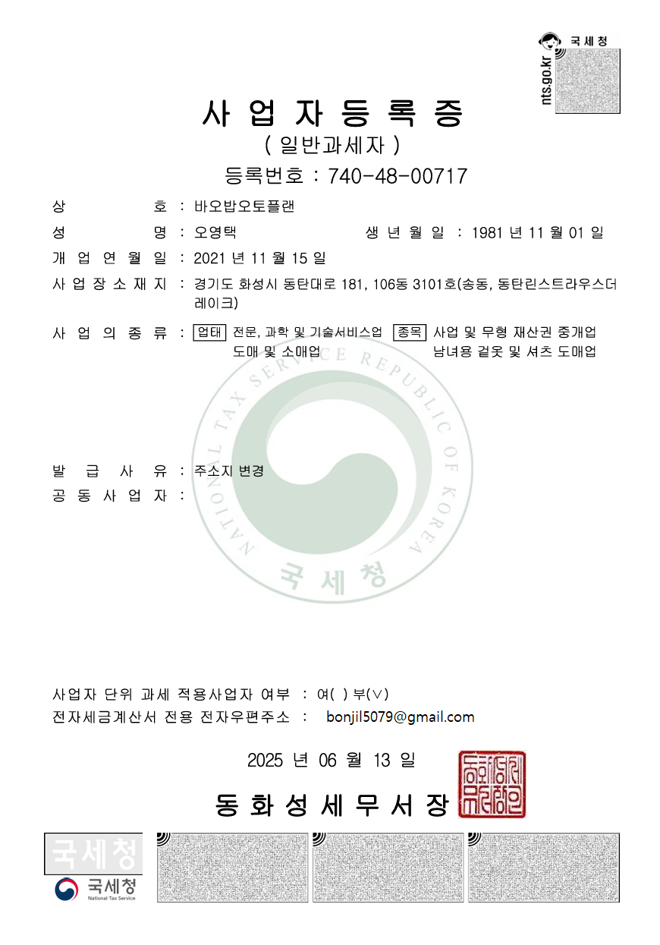

2. 개인 사업자 : 온리원오토다이렉트카
 | - 매출 : 25년 5억 / 26년 현재까지 5천만원
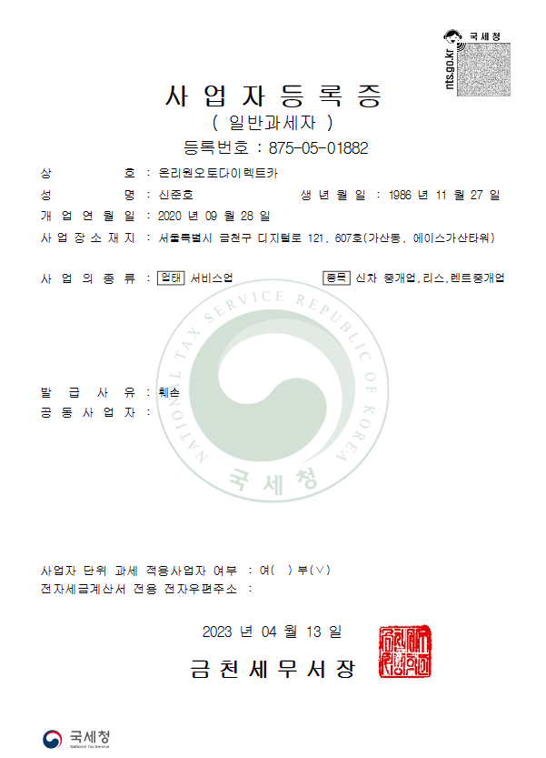

 |  | ** BM특허 출원 통지서 **

